版权声明
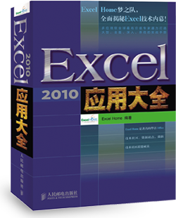

1．本文件为ExcelHome编著的图书《Excel 2010应用大全》的配套资
料，版权归ExcelHome网站及著作权人所有。
2．若传播本文件需完整注明出处：
“来源：ExcelHome网站（http://www.excelhome.net）”。
3．ExcelHome网站及作者拥有完整的版权，受著作权法保护，任何
单位及个人不得用于商业用途。
4．不得抄袭、修改、摘编本文件的任何内容，或以其他方式用于商
业目的，如对版权构成侵犯，将追究其法律责任。
5．本版权声明附于该文件内，不得删除！

微信公众号
iexcelhome
新浪微博
@ExcelHome
腾讯微博
@excel_home





www.excelhome.net

Sheet1
月份 | 用电量
1月 | 312
2月 | 266
3月 | 236
4月 | 212
5月 | 188
6月 | 222
7月 | 295
8月 | 333
9月 | 286
10月 | 252
11月 | 207
12月 | 278

Sheet2
x | y | z
200 | 300 | 500
250 | 400 | 600
300 | 500 | 700
350 | 600 | 800

